상품제안서
커스텀 투톤 타포린백(대) | 상품코드: F32829

 |  |  |  |  |  |  | 02-412-0044 | www.easy1.co.kr
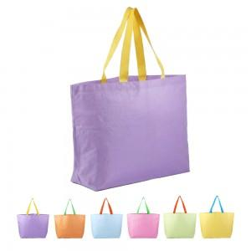

【상세/제작정보】 | ★ 기본수량 300개 미만 시 인쇄판비 10만원이 추가됩니다. ★ 최소 100개 이상부터 구매 가능합니다.

【인쇄/포장옵션】 | 실크, 풀칼라, 양면풀컬러 / OPP포장 별도

【공급단가】 | 수량 | 100~ | 300~ | 500~ | 1,000~ | 3,000~
*VAT별도 | 단가 | 2,550원 | 2,460원 | 2,380원 | 2,290원 | 2,210원

【상품 URL】 | https://dev.easy1.co.kr:443/src/goods_detail.php?gdno=32829

